polecenia
1. | Sporządź wykres szeregu czasowego – oceń wzrokowo stacjonarność procesu
2. | Oceń stacjonarność procesu dla poziomu istotności 0,05
3. | Wyznacz wartości funkcji autokorelacji ACF i autokorelacji cząstkowej oraz PACF, sporządź wykresy korelogramów
4. | Dokonaj niezbędnych przekształceń szeregu do stacjonarności
5. | Oszacuj wartości parametrów strukturalnych dla modeli z parametrami (p;d;q)
6. | Kierując się wartościami kryteriów informacyjnych Akaike'a, Schwarza, Hannana-Quinna wybierz model do procesu prognozowania
7. | Oceń normalność rozkładu oraz autokorelację reszt dla wybranego modelu
8. | Przy wykorzystaniu wybranego modelu wyznacz prognozy wygasłe dla ostatnich 50 obserwacji, oceń wielkość błędów prognoz ex post
9. | Przy wykorzystaniu wybranego modelu wyznacz prognozy punktowe i przedziałowe przy wiarygodności 95% na kolejnych 5 okresów, oceń wielkość błędów ex ante
10. | Sporządź wykresy: szeregu pierwotnego i wygładzonego wybranym modelem; reszt wybranego modelu; wyznaczonych prognoz punktowych i przedziałowych
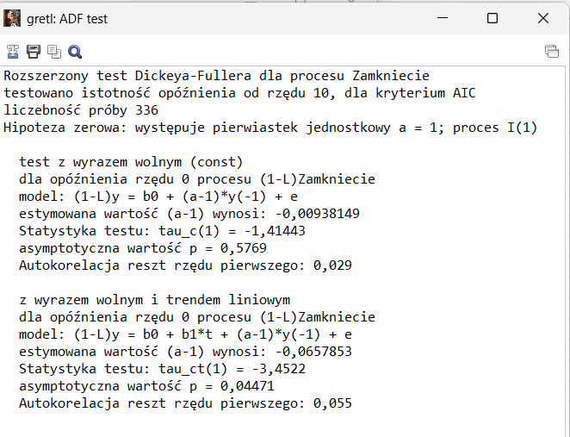

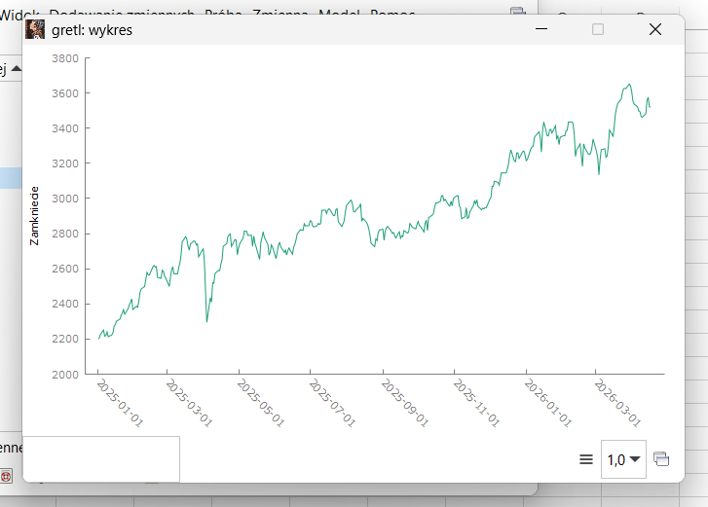
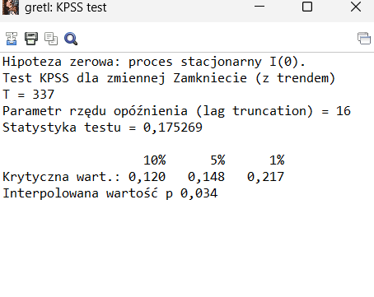
 |  |  |  |  |  |  |  |  |  |  |  | proces stacjnonarny? | dla trendu i wyrazu wolnego nie stacjnarny
 | 1. |  |  |  |  | 2.

 |  |  |  |  |  |  |  |  |  |  |  |  |  | z kpss odrzucamy ho
nie stacjnonarny na |  |  |  |  |  |  |  |  |  |  |  |  |  | proces nie stacjo
oko |  |  |  |  |  |  |  |  |  |  |  |  |  | dlatego dodajemy 1 różnice
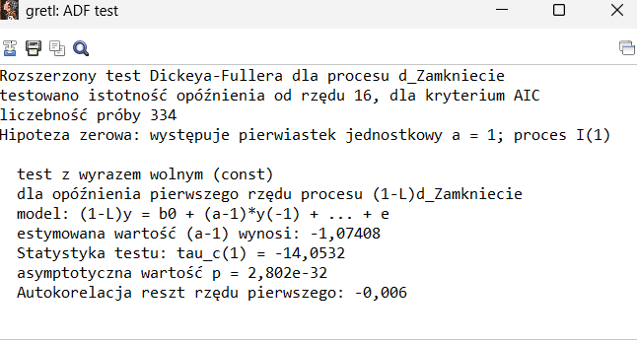
stacjnoanry to stało
ść odchyleń od średniej

 |  |  |  |  |  |  |  |  |  |  |  |  |  |  |  | i z tego mamy że h0 odrzucamy
 |  |  |  |  |  |  |  |  |  |  |  |  |  |  |  | i d=1

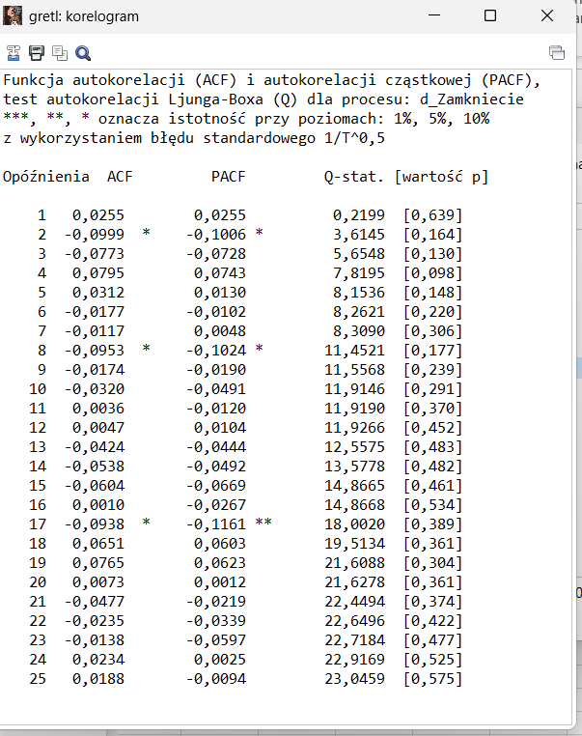
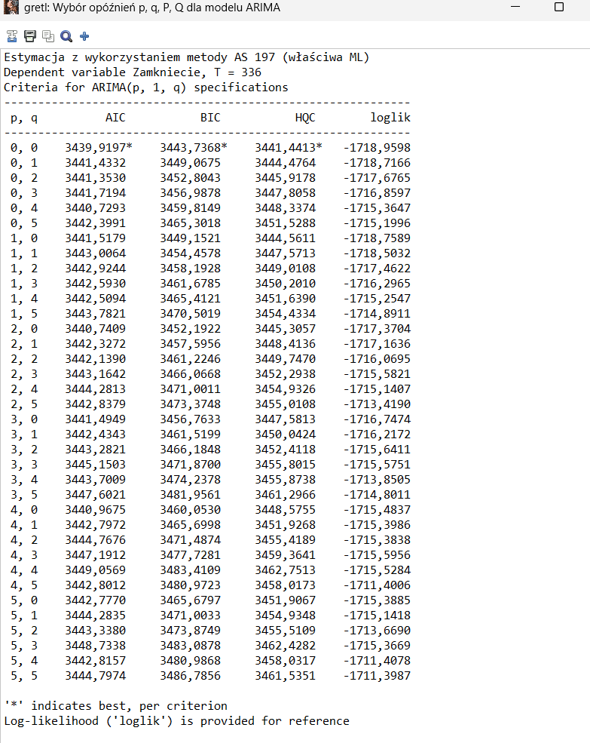
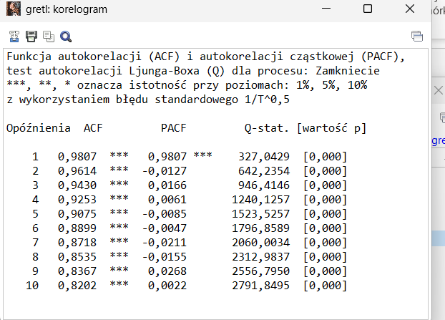
 | 3. |  |  |  |  |  |  |  |  | 4.
 | i 4. |  |  |  |  |  |  | ten stacjo

 |  | nie stacjo

 |  | 5.
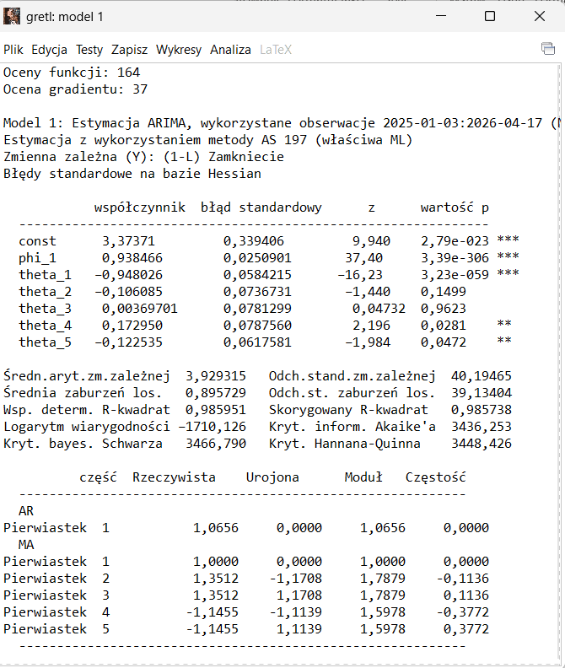
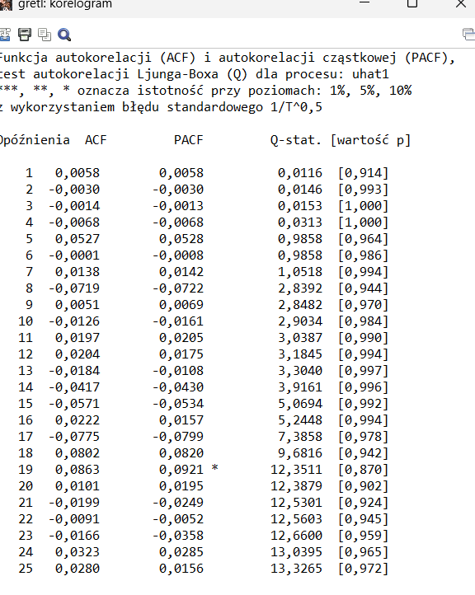
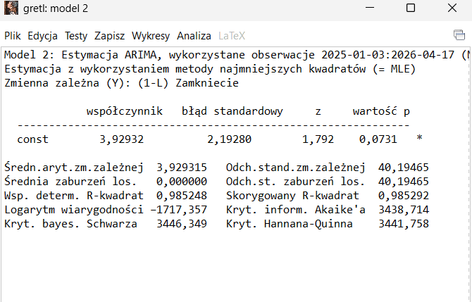
 |  |  |  |  |  |  |  |  |  | 6. | wybieramy 1-1-5 zapisujemy reszty
 |  |  |  | 2 model | na podstawie wybranych p i q z ad.5
 |  |  |  |  |  |  |  |  | 7. |  |  |  | nie istotna koleracja czyli ok
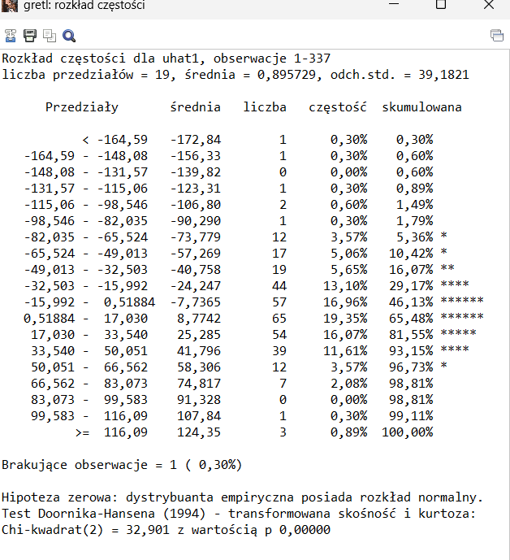

 |  |  |  |  |  |  |  |  |  |  |  |  |  |  | reszty nie mają rozkładu normlanego
 |  |  |  |  |  |  |  |  |  |  |  |  |  |  | czyli źle do prognozowania
 |  |  |  |  |  |  |  |  |  |  |  |  |  |  | bo większe błedy w prognozach

 | 8. |  | prognozy ex post dopuszczlne bo rmse/śrdnia około 5%

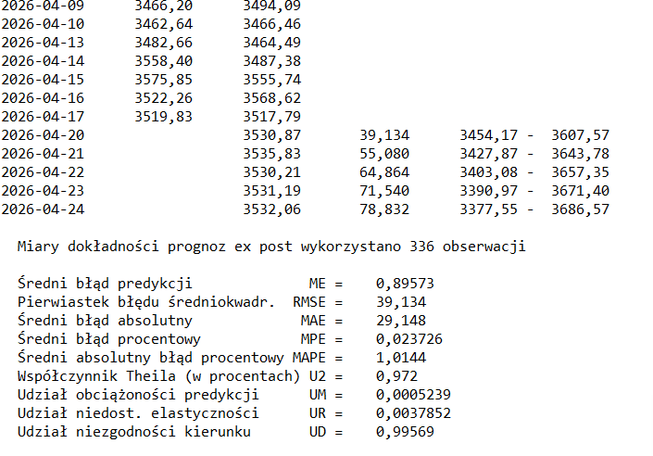
 |  |  |  |  |  | y* | błąd dt
 |  |  |  | 026-04-24 3532,06 78,832 3377,55 - 3686,57

 |  |  |  |  | y* | 3532.06
 |  |  |  |  | bład dt | 78.832
 |  |  |  |  | vt= | 2.23%
 |  |  |  |  | gr dol | 3454.17 |  | 309.02
 |  |  |  |  | gr gór | 3686.57

 |  |  |  |  | v'=
 |  |  |  |  | dokóńcz
 |  |  |  |  | lekko się zgubić na koniec

